이미지 업로드
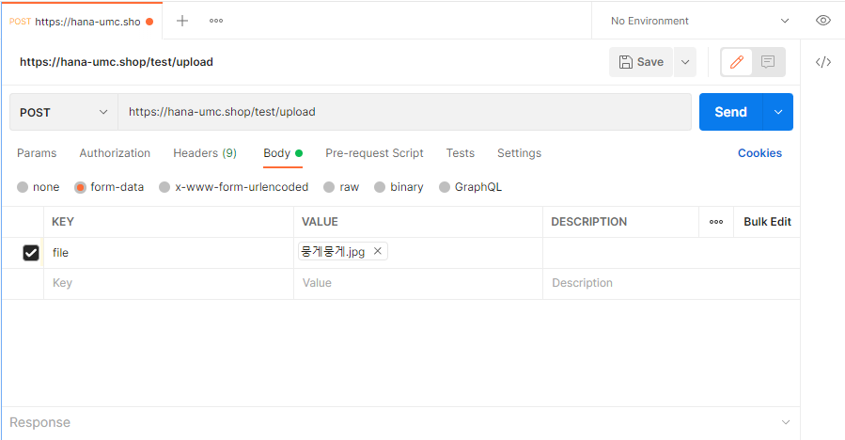
 | 이미지 업로드 api
/test/upload
 | Method | POST

 | Header
 |  | Name | Type | Example

 | Body
 |  | Name | Type | Example
 |  |  | file | 이미지

 | Path Variable
 |  | Name | Type | Example

 | Query String
 |  | Name | Type | Example

 | Response Parameters
 |  | Name | Type | Example
 |  | imgUrl | String | 1656344304281hydrangea_2.jpg | 이거 따로 저장해둬야합니다. 안그러면 날아가요. 아니면 옷 저장할 때 이제 imgUrl에 이거 넣으시면 돼요

